상품제안서
카카오프렌즈춘식이 봉투파일 발바닥 | 상품코드: F24068

 |  |  |  |  |  |  | 02-412-0044 | www.easy1.co.kr
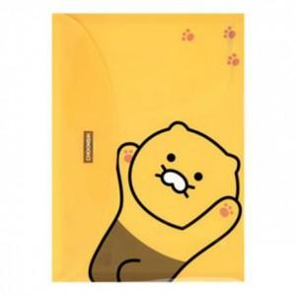

【상세/제작정보】 | 구김없이 서류보관

【인쇄/포장옵션】 | / 포장불가능

【공급단가】 | 수량 | 100~ | 300~ | 500~ | 1,000~ | 3,000~
*VAT별도 | 단가 | 2,210원 | 2,170원 | 2,120원 | 2,040원 | 1,950원

【상품 URL】 | http://www.easy1.co.kr/src/goods_detail.php?gdno=24068

